Cenário - Cadastrar Usuário
Projeto: | BentEats
Grupo | Grupo 9
Analista: | Christian Silva
Data : | 2022-05-12
Versão: | 00.00.001

Caso de Teste: | Testar funcionalidade da área de login

Pré-Requisitos: | Iniciar a API do projeto.
 | Já ter valores cadastrados no banco de dados para realizar os testes.

 |  |  |  |  | Essas são apenas colunas de controle |  | Deve ter OU Print ou Log de Evidência
Id do TC | Cenário | Condição/Iteração com sistema | Massa de Teste | Esperado / Valor esperado | Status – Desenvolvimento | Status – Qualidade | PrintScreen Evidência | URL do Log de Evidência
Id1 | Cadastrar usuário | Cadastrar no sistema, informar nome com com 2 ou menos caracteres. | Código do Cliente: le | Mensagem de Erro informando "Campo obrigatório" | completo | Incompleto | 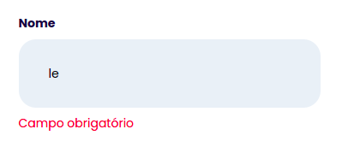
Id2 | Cadastrar usuário | Cadastrar no sistema, não informar valores na label de nome. | Código do Cliente: "" | Mensagem de Erro informando "Campo obrigatório" | completo | Incompleto | 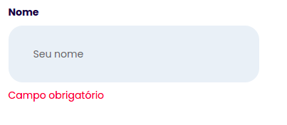
Id3 | Cadastrar usuário | Cadastrar no sistema, colocar o email sem uma conta em algum site de emails | Código do Cliente: teste@.com | Mensagem de Erro informando "Formato inválido!" | completo | Incompleto | 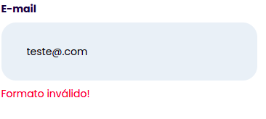
Id4 | Cadastrar usuário | Cadastrar no sistema, informar e-mail sem @. | Código do Cliente: testebandtec.com.br | Mensagem de Erro informando "Formato inválido!" | completo | Incompleto | 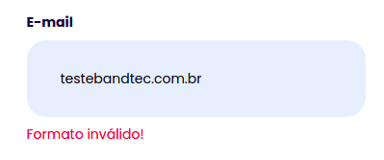
Id5 | Cadastrar usuário | Cadastrar no sistema, informar e-mail com espaços | Código do Cliente: login teste @teste.com.br | Mensagem de Erro informando "Formato inválido!" | completo | Incompleto
Id6 | Cadastrar usuário | Cadastrar no sistema uma senha sem nenhuma letra | Código do Cliente: 060401 | Mensagem de erro informando "É necessário conter letras maiúsculas e números" | Completo | Incompleto
Id7 | Cadastrar usuário | Cadastrar no sistema com menos de 6 dígitos | Código do Cliente: "123456" | Mensagem de erro informando "É necessário conter letras e maiúsculas e números" | completo | Incompleto
Id8 | Cadastrar usuário | Cadastrar no sistema, não informar valores na label de senha. | Código do Cliente: "" | Mensagem de erro informando "Campo obrigatório" | completo | Incompleto
Id9 | Cadastrar usuário | Cadastrar no sistema, não informar letras maiúsculas na senha | Código do Cliente: "123456" | Mensagem de erro informando "É necessário conter letras e maiúsculas e números" | completo | Incompleto
Id10 | Cadastrar usuário | Cadastrar no sistema, informar numeros a ,mais no campo CEP. | Código do Cliente: "035216510" | Erro: não é possível preencher mais que 8 caracteres | completo | Incompleto
Id11 | Cadastrar usuário | Cadastrar no sistema, campo CEP vazio | Código do Cliente: "" | Mensagem de Erro informando "Campo obrigatório" | completo | Incompleto
Id12 | Cadastrar usuário | Cadastrar no sistema, numeros a menos no campo CEP | Código do Cliente: "03521" | Mensagem de erro informando "" | completo | Incompleto

Tester: | Christian Silva e Lucas Silva
Data de homologação:

Cénario - Cadastrar Dono
Projeto: | BentEats
Grupo | Grupo 9
Analista: | Christian Silva
Data : | 2022-05-12
Versão: | 00.00.001

Caso de Teste: | Testar funcionalidade da área de login

Pré-Requisitos: | Iniciar a API do projeto.
 | Já ter valores cadastrados no banco de dados para realizar os testes.

 |  |  |  |  | Essas são apenas colunas de controle |  | Deve ter OU Print ou Log de Evidência
Id do TC | Cenário | Condição/Iteração com sistema | Massa de Teste | Esperado / Valor esperado | Status – Desenvolvimento | Status – Qualidade | PrintScreen Evidência | URL do Log de Evidência
Id1 | Cadastrar usuário | Cadastrar no sistema, informar nome com com 2 ou menos caracteres. | Código do Cliente: le | Mensagem de Erro informando "Campo obrigatório" | Incompleto | Incompleto
Id2 | Cadastrar usuário | Cadastrar no sistema, não informar valores na label de nome. | Código do Cliente: "" | Mensagem de Erro informando "Campo obrigatório" | Incompleto | Incompleto
Id3 | Cadastrar usuário | Cadastrar no sistema, colocar o email sem uma conta em algum site de emails. | Código do Cliente: teste@.com | Mensagem de Erro informando "Formato inválido!" | Incompleto | Incompleto
Id4 | Cadastrar usuário | Cadastrar no sistema, informar e-mail sem @.. | Código do Cliente: testebandtec.com.br | Mensagem de Erro informando "Formato inválido!" | Incompleto | Incompleto
Id5 | Cadastrar usuário | Cadastrar no sistema, informar e-mail com espaços | Código do Cliente: login teste @teste.com.br | Mensagem de Erro informando "Formato inválido!" | Incompleto | Incompleto | 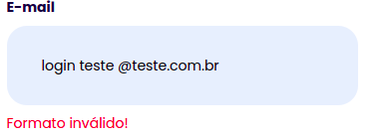
Id6 | Cadastrar usuário | Cadastrar no sistema, informar e-mail sem o ".com". | Código do Cliente: teste@teste | Mensagem de Erro informando "Formato inválido!" | Incompleto | Incompleto
Id7 | Cadastrar usuário | Cadastrar no sistema, não informar valores na label de email. | Código do Cliente: "" | Mensagem de Erro informando "Campo obrigatório" | Incompleto | Incompleto
Id8 | Cadastrar usuário | Cadastrar no sistema, informar senha com 4 digitos ou menos. | Código do Cliente: "123" | Mensagem de erro informando "É necessário conter letras maiúsculas e números" | Incompleto | Incompleto
Id9 | Cadastrar usuário | Cadastrar no sistema, informar senha superior a 45 digitos. | Código do Cliente: "jfialeqn39481adwle654rgeag516s48dff" | Erro: não é possível preencher mais que 35 caracteres | Incompleto | Incompleto
Id10 | Cadastrar usuário | Cadastrar no sistema, não informar valores na label de senha. | Código do Cliente: "" | Mensagem de erro informando "Valores não preenchidos" | Incompleto | Incompleto
Id11 | Cadastrar usuário | Cadastrar no sistema, informar numeros a ,mais no campo CEP. | Código do Cliente: "035216510" | Erro: não é possível preencher mais que 8 caracteres | Incompleto | Incompleto
Id12 | Cadastrar usuário | Cadastrar no sistema, campo CEP vazio | Código do Cliente: "" | Mensagem de Erro informando "Campo obrigatório" | Incompleto | Incompleto
Id13 | Cadastrar usuário | Cadastrar no sistema, numeros a menos no campo CEP | Código do Cliente: "03521" | Mensagem de erro informando "" | Incompleto | Incompleto

Tester: | Christian Silva e Lucas Silva
Data de homologação:

